计算
不同债券品种持有期收益情景分析

持有时间（月） | 5
计算日期 | 2024-04-16 | 持有期末日期 | 2025-04-16
收益率曲线 | 8
曲线代码 | 2122 | 年付息次数 | 1

持有期收益(%)
关键年期 | 1y | 2y | 3y | 4y | 5y | 6y | 7y | 10y | 15y | 20y | 30y
-30BP | 2.4929 | 2.8876 | 3.3841 | 3.8566 | 3.9141 | 4.2517 | 4.7024 | 5.2963 | 6.3936 | 7.5906 | 9.0727
-20BP | 2.3941 | 2.6919 | 3.0931 | 3.4725 | 3.4400 | 3.6883 | 4.0513 | 4.3974 | 5.1120 | 5.9728 | 6.8812
-10BP | 2.2955 | 2.4967 | 2.8032 | 3.0901 | 2.9687 | 3.1287 | 3.4052 | 3.5078 | 3.8492 | 4.3851 | 4.7471
0BP | 2.1971 | 2.3022 | 2.5144 | 2.7096 | 2.5001 | 2.5729 | 2.7640 | 2.6273 | 2.6048 | 2.8271 | 2.6689
10BP | 2.0989 | 2.1082 | 2.2268 | 2.3310 | 2.0342 | 2.0207 | 2.1277 | 1.7559 | 1.3785 | 1.2981 | 0.6447
15BP | 2.0499 | 2.0114 | 2.0834 | 2.1423 | 1.8022 | 1.7460 | 1.8113 | 1.3236 | 0.7721 | 0.5442 | -0.3475
20BP | 2.0009 | 1.9147 | 1.9402 | 1.9541 | 1.5709 | 1.4723 | 1.4962 | 0.8934 | 0.1702 | -0.2026 | -1.3267
25BP | 1.9520 | 1.8182 | 1.7974 | 1.7664 | 1.3403 | 1.1994 | 1.1822 | 0.4655 | -0.4274 | -0.9424 | -2.2932
30BP | 1.9031 | 1.7219 | 1.6548 | 1.5791 | 1.1104 | 0.9275 | 0.8694 | 0.0398 | -1.0206 | -1.6753 | -3.2471
40BP | 1.8055 | 1.5296 | 1.3705 | 1.2059 | 0.6524 | 0.3863 | 0.2475 | -0.8050 | -2.1941 | -3.1208 | -5.1178
50BP | 1.7080 | 1.3378 | 1.0873 | 0.8345 | 0.1971 | -0.1513 | -0.3698 | -1.6413 | -3.3506 | -4.5396 | -6.9403

持有期末全价
关键年期 | 1y | 2y | 3y | 4y | 5y | 6y | 7y | 10y | 15y | 20y | 30y
虚拟券到期日期 | 2025-4-16 | 2026-4-16 | 2027-4-16 | 2028-4-16 | 2029-4-16 | 2030-4-16 | 2031-4-16 | 2034-4-16 | 2039-4-16 | 2044-4-16 | 2054-4-16
虚拟券票面利率 | 2.0440 | 2.1318 | 2.2305 | 2.3306 | 2.3605 | 2.3930 | 2.4433 | 2.5109 | 2.5418 | 2.6313 | 2.6545
持有期末剩余期限 | 0.0000 | 1.0000 | 2.0000 | 3.0000 | 4.0000 | 5.0000 | 6.0000 | 9.0000 | 14.0000 | 19.0000 | 29.0000
持有期末YTM | 1.8880 | 2.0440 | 2.1318 | 2.2305 | 2.3306 | 2.3605 | 2.3930 | 2.4976 | 2.5367 | 2.6186 | 2.6538
-30 | 100.4489 | 100.7558 | 101.1536 | 101.5260 | 101.5536 | 101.8587 | 102.2591 | 102.7854 | 103.8518 | 104.9593 | 106.4182
-20 | 100.3501 | 100.5601 | 100.8626 | 101.1419 | 101.0795 | 101.2953 | 101.6080 | 101.8865 | 102.5702 | 103.3415 | 104.2267
-10 | 100.2515 | 100.3649 | 100.5727 | 100.7595 | 100.6082 | 100.7357 | 100.9619 | 100.9969 | 101.3074 | 101.7538 | 102.0926
0 | 100.1531 | 100.1704 | 100.2839 | 100.3790 | 100.1396 | 100.1799 | 100.3207 | 100.1164 | 100.0630 | 100.1958 | 100.0144
10 | 100.0549 | 99.9764 | 99.9963 | 100.0004 | 99.6737 | 99.6277 | 99.6844 | 99.2450 | 98.8367 | 98.6668 | 97.9902
15 | 100.0059 | 99.8796 | 99.8529 | 99.8117 | 99.4417 | 99.3530 | 99.3680 | 98.8127 | 98.2303 | 97.9129 | 96.9980
20 | 99.9569 | 99.7829 | 99.7097 | 99.6235 | 99.2104 | 99.0793 | 99.0529 | 98.3825 | 97.6284 | 97.1661 | 96.0188
25 | 99.9080 | 99.6864 | 99.5669 | 99.4358 | 98.9798 | 98.8064 | 98.7389 | 97.9546 | 97.0308 | 96.4263 | 95.0523
30 | 99.8591 | 99.5901 | 99.4243 | 99.2485 | 98.7499 | 98.5345 | 98.4261 | 97.5289 | 96.4376 | 95.6934 | 94.0984
40 | 99.7615 | 99.3978 | 99.1400 | 98.8753 | 98.2919 | 97.9933 | 97.8042 | 96.6841 | 95.2641 | 94.2479 | 92.2277
50 | 99.6640 | 99.2060 | 98.8568 | 98.5039 | 97.8366 | 97.4557 | 97.1869 | 95.8478 | 94.1076 | 92.8291 | 90.4052

使用说明
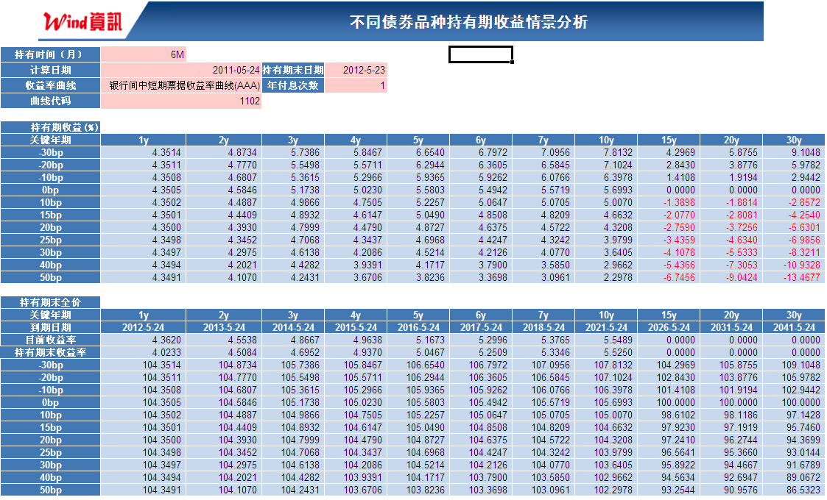
选择持有时间、计算日期、年付息次数以及相应券种的收益率曲线，即可计算相应券种持有期收益率

算法说明
算法说明
1、计算日期在关键年期各买入100元虚拟债券(固定利率附息，票面利率为计算日期相应期限的到期收益率)
2、持有相应的期限之后 ，根据假设的 收益率曲线变化情况 ，将其设为贴现利率计算到期全价。变动0BP表示根据计算日期收益率曲线和持有期末日期各虚拟券的剩余期限计算全价。
3、根据模拟计算的 到期全价即可计算持有该券种相应期限后的持有期收益率。
4、此模板没有考虑资金成本 等因素 。

